收入預估
OpenStack 2015 Taiwan Day
收入預估（最小招商值） |  |  |  |  |  |  |  | 09:00~11:00 | Keynote @ TICC 3F大會堂
 | 編號 | 分類 | 說明 | 單價 | 數量 | 小計 | 備註 |  | 10:20~10:50 鑽石贊助商趨勢導言（10 minutes *3）
贊助商招募 | 1 | 鑽石贊助 | 1 session + 2 booth | $350,000 | 3 | $1,050,000 |  |  | *主辦單位保留講師建議（限CIO或技術長位階）與議程審核權
 | 2 | 白金贊助-1 | 1 session + 1 booth | $200,000 | 3 | $600,000 |  | 11:00~11:30 | Break
 | 3 | 白金贊助-2 | 1 session + 1 booth | $180,000 | 3 | $540,000 |  | Tracks | A @ TICC 1樓會議室 | B @ TICC 1樓會議室 | C @ TICC 1樓會議室 | D @ TICC 1樓會議室 | E @ TICC 1樓會議室
 | 4 | 黃金贊助-1 | 1 session + 1 booth | $150,000 | 3 | $450,000 |  | 11:30~12:10 | 鑽石贊助 $350,000 | 鑽石贊助 $350,000 | 鑽石贊助 $350,000 | 大會自有議程 | 大會自有議程
 | 5 | 黃金贊助-2 | 1 session + 1 booth | $120,000 | 3 | $360,000 |  | 12:10~13:40 | 自行用餐
 | 6 | 攤位贊助 | 1 booth | $70,000 | 8 | $560,000 |  | 13:40~14:20 | 白金贊助 $200,000 | 白金贊助 $200,000 | 白金贊助 $200,000 | 大會自有議程 | 大會自有議程
 |  |  |  | 預估收入 |  | $3,560,000 | （不含營業稅） | 14:20~14:30 | Break
 |  |  |  |  |  |  |  | 14:30~15:10 | 白金贊助 $180,000 | 白金贊助 $180,000 | 白金贊助 $180,000 | 大會自有議程 | 大會自有議程
 |  |  |  |  |  |  |  | 15:10~15:30 | Break
收入預估（最大招商值） |  |  |  |  |  |  |  | 15:30~16:10 | 黃金贊助 $150,000 | 黃金贊助 $150,000 | 黃金贊助 $150,000 | 大會自有議程 | 大會自有議程
 | 編號 | 分類 | 說明 | 單價 | 數量 | 小計 | 備註 | 16:10~16:20 | Break
贊助商招募 | 1 | 鑽石贊助 | 1 session + 2 booth | $350,000 | 3 | $1,050,000 |  | 16:20~17:00 | 黃金贊助 $120,000 | 黃金贊助 $120,000 | 黃金贊助 $120,000 | 大會自有議程 | 大會自有議程
 | 2 | 白金贊助-1 | 1 session + 1 booth | $200,000 | 3 | $600,000
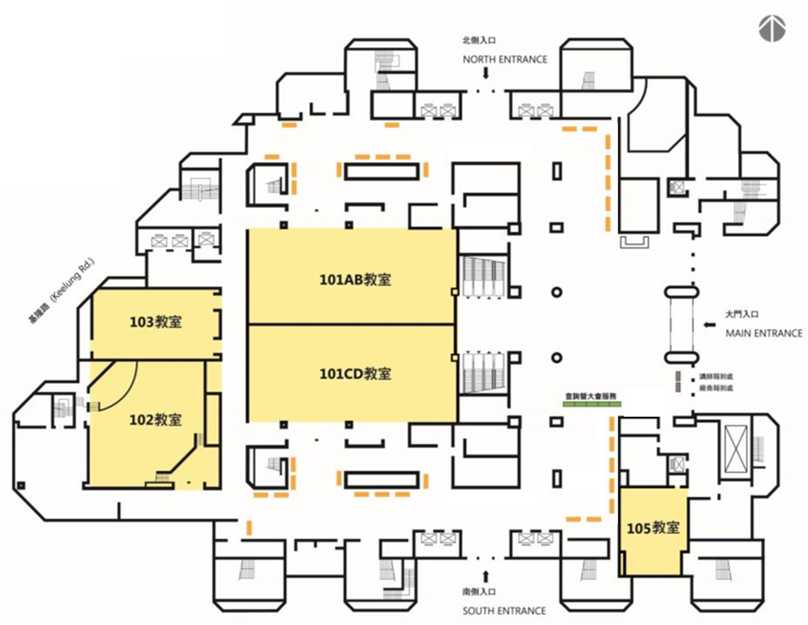
Conference
102 Conference
103 Conference
Room 101A
Room 101B
Room 101C
Room 101D
 | 3 | 白金贊助-2 | 1 session + 1 booth | $180,000 | 3 | $540,000
 | 4 | 黃金贊助-1 | 1 session + 1 booth | $150,000 | 3 | $450,000
 | 5 | 黃金贊助-2 | 1 session + 1 booth | $120,000 | 3 | $360,000
 | 6 | 攤位贊助 | 1 booth | $70,000 | 16 | $1,120,000
 |  |  |  | 預估收入 |  | $4,120,000 | （不含營業稅）

